故障码说明
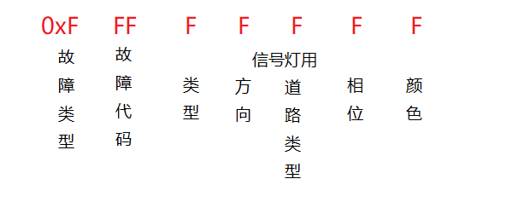
故障类型 | 故障代码 | 故障说明 | 备注
 | 4字节 0xFFFFFFFF
 | 0 | 正常 | ERROR为空
电源
 | 0x1010 0000 | 市电断电
 | 0x1020 0000 | AC-DC电源模块故障
 | 0x1030 0000 | 电压过高
 | 0x1040 0000 | 电压过低
 | 0x1050 0000 | 电流过高
 | 0x1060 0000 | 漏电
 | 0x1070 0000 | 空开或者漏保跳闸
 | 0x1080 0000 | 地线缺失
 | 0x1090 0000 | 零火反接

网口
 | 0x2010 0000 | 运维网口故障
 | 0x2020 0000 | 主网1故障
 | 0x2030 0000 | 主网2故障
 | 0x2041 0000 | 摄像机1故障 | 第4位代表摄像机通道
 | 0x2042 0000 | 摄像机2故障
 | 0x2043 0000 | 摄像机3故障
 | 0x2044 0000 | 摄像机4故障
 | 0x2045 0000 | 摄像机5故障
 | 0x2046 0000 | 摄像机6故障
 | 0x2050 0000 | 主网1延时告警
 | 0x2060 0000 | 主网2延时告警
 | 0x2071 0000 | 摄像机1延时告警 | 第4位代表摄像机通道
 | 0x2072 0000 | 摄像机2延时告警
 | 0x2073 0000 | 摄像机3延时告警
 | 0x2074 0000 | 摄像机4延时告警
 | 0x2075 0000 | 摄像机5延时告警
 | 0x2076 0000 | 摄像机6延时告警

传感器
 | 0x3010 0000 | 温度过高
 | 0x3020 0000 | 温度过低
 | 0x3030 0000 | 湿度过高
 | 0x3040 0000 | 箱体倾斜
 | 0x3050 0000 | 箱门打开
 | 0x3051 0000 | 箱门1打开 | 第4位代表箱门编号
 | 0x3052 0000 | 箱门2打开
 | 0x3053 0000 | 箱门3打开
 | 0x3054 0000 | 箱门4打开
 | 0x3060 0000 | 漏水
 | 0x3070 0000 | 防雷器故障

信号灯 | 0 | 正常 | 不上传
 | 0x4FF0 0000 | 信号灯全灭
 | 0x4010 0000 | 单方向信号灯全灭 | 根据信号灯的类型、方向确定
 | 0x4020 0000 | 红绿同亮 | 根据信号灯的类型、方向、道路类型、相位确定
 | 0x4030 0000 | 单信号灯不亮 | 根据信号灯的类型、方向、道路类型、相位、颜色确定
 | 0x4040 0000 | 单信号灯部分亮 | 根据信号灯的类型、方向、道路类型、相位、颜色确定

加密协议（暂时不用）
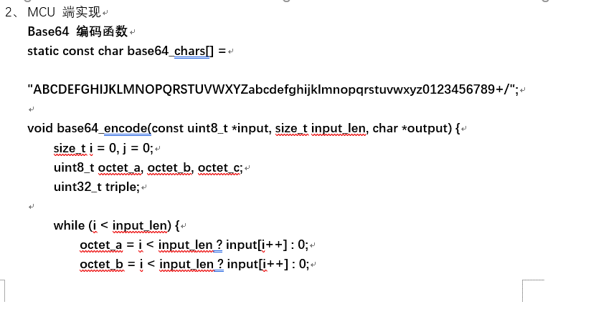
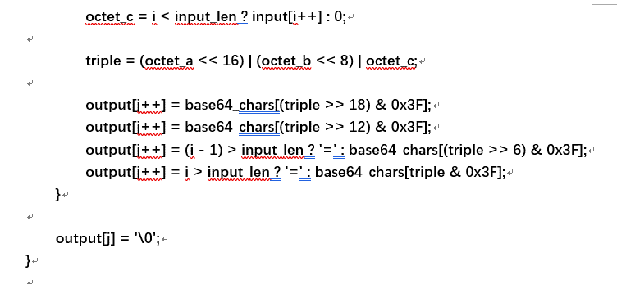
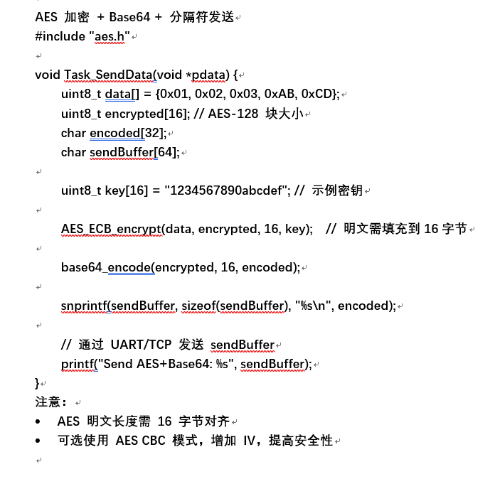
1.MCU 端发送 任意 byte 数据。

2．数据通过 AES 加密 提供安全性。

3.加密数据通过 Base64 编码 转为文本，适合 TCP/串口传输。

4.添加分隔符（如 \n），防止TCP粘包与半包。

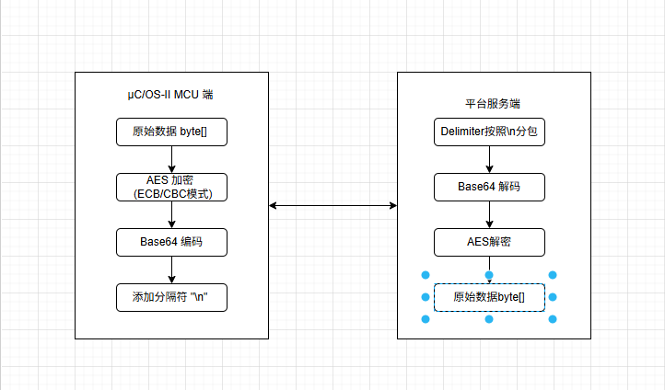
5.Netty服务端接收数据，按分隔符切包Base64 解码AES 解密，得到原始 byte[]数据。

